Hoja2
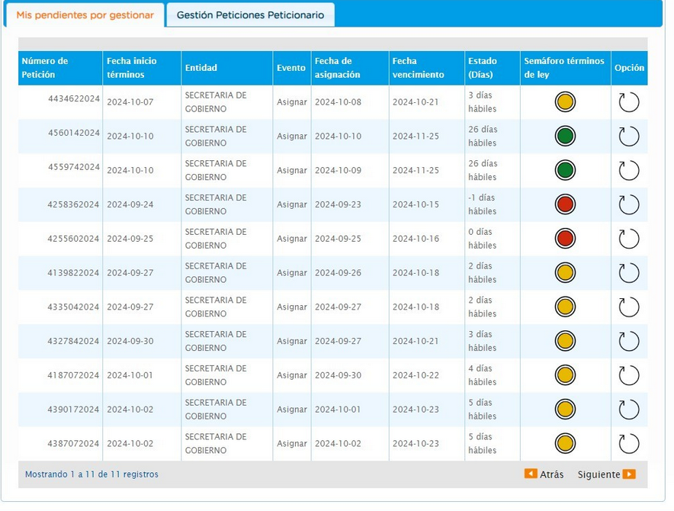
Bogotá te Escucha | NÚMERO RADICADO | Dependencia ORFEO | Usuario ORFEO | Dependencia | Días gestión | SEGUIMIENTO 16 OCTUBRE 2024
4139822024 | 20244603076802 | Area de Gestion Policiva Jurídica Chapinero | LAURA CATALINA RUBIO CALDERON | DERECHO DE PETICION DE INTERES PARTICULAR | 13 | TRAMITE CERRADO
4335042024 | 20244603095612 | Area de Gestion Policiva Jurídica Chapinero | MELIZA FERNANDA CRESPO VALENCIA | DERECHO DE PETICION DE INTERES PARTICULAR | 13 | SIN RESPUESTA
4387072024 | 20244603143912 | Area de Gestion de Desarrollo Local Chapinero | FABIAN ANDRES CARDONA MARTINEZ | DERECHO DE PETICION DE INTERES GENERAL | 10 | PROYECTA RESPUESTA 20245220412291 DEL 5 DE OCTUBRE
4434622024 | 20244603209912 | Area de Gestion Policiva Juridica Chapinero | SERGIO IBARNEGARAY CHIARI | SOLICITUD DE INFORMACION 10 DIAS | 7 | SIN RESPUESTA
4560142024 | 20244603243272 | Area de Gestion de Desarrollo Local Chapinero | DIANA GARCERA BENITEZ | DERECHO DE PETICION DE INTERES GENERAL | 4 | SIN RESPUESTA
4559742024 | 20244603235262 | Area de Gestion de Desarrollo Local Chapinero | DIANA GARCERA BENITEZ | DERECHO DE PETICION DE INTERES GENERAL | 4 | SIN RESPUESTA

